Ranking PiN_DMC>3,5T
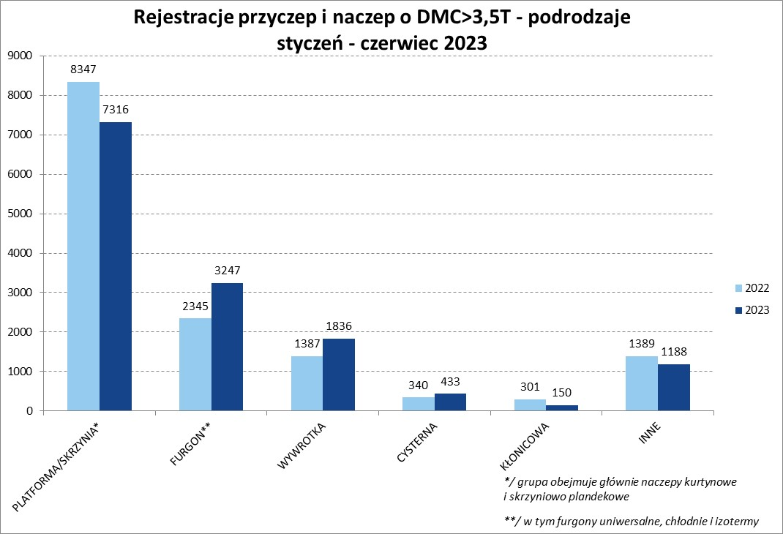
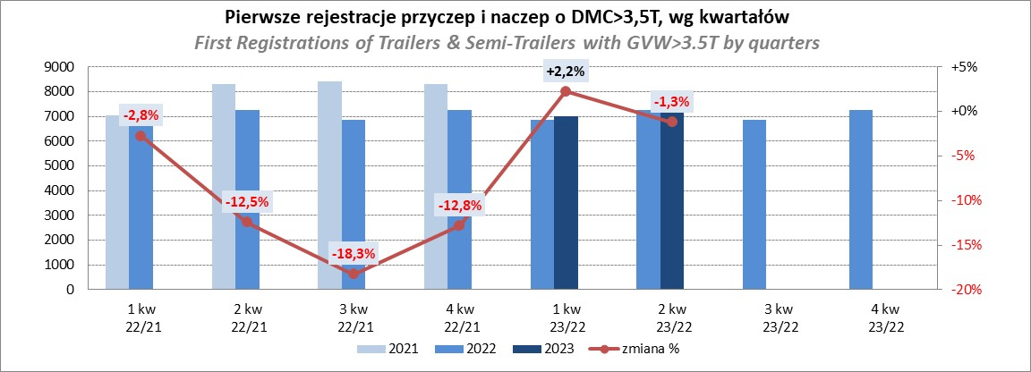
PZPM |  |  |  |  |  | 2023-07-10
Pierwsze rejestracje NOWYCH przyczep i naczep* o DMC>3,5T, udział w rynku %
First Registrations of NEW Trailers & Semi-Trailers with GVW>3.5T, Market Share %
 |  |  |  |  |  | Sztuki / Units
Pozycja | Marka | Rok narastająco Styczeń - Czerwiec
 |  | YTD January - June
 |  | 2023 |  | 2022 |  | Zmiana % r/r
No. | Make
 |  | Ogółem | Udział % | Ogółem | Udział % | Change % y/y
 |  | Total | Mkt shr % | Total | Mkt shr %
1 | SCHMITZ CARGOBULL | 3803 | 26.84% | 2939 | 20.83% | 29.4%
2 | KRONE | 2624 | 18.52% | 2101 | 14.89% | 24.9%
3 | WIELTON | 2006 | 14.16% | 2184 | 15.48% | -8.2%
4 | KOEGEL | 808 | 5.70% | 1447 | 10.26% | -44.2%
5 | WECON | 449 | 3.17% | 339 | 2.40% | 32.4%
6 | SCHWARZMUELLER | 392 | 2.77% | 632 | 4.48% | -38.0%
7 | BODEX | 326 | 2.30% | 319 | 2.26% | 2.2%
8 | MEGA | 233 | 1.64% | 96 | 0.68% | 142.7%
9 | FLIEGL | 222 | 1.57% | 160 | 1.13% | 38.7%
 | KEMPF | 222 | 1.57% | 213 | 1.51% | 4.2%
11 | KAESSBOHRER | 221 | 1.56% | 445 | 3.15% | -50.3%
12 | INTER CARS - FEBER | 180 | 1.27% | 163 | 1.16% | 10.4%
13 | BERGER | 168 | 1.19% | 293 | 2.08% | -42.7%
14 | ZASŁAW | 158 | 1.12% | 254 | 1.80% | -37.8%
15 | BENALU | 135 | 0.95% | 97 | 0.69% | 39.2%
16 | GNIOTPOL | 122 | 0.86% | 276 | 1.96% | -55.8%
17 | CIMC | 120 | 0.85% | 96 | 0.68% | 25.0%
18 | LAMBERET | 114 | 0.80% | 107 | 0.76% | 6.5%
19 | STAS | 97 | 0.68% | 51 | 0.36% | 90.2%
20 | REDOS | 89 | 0.63% | 140 | 0.99% | -36.4%
 | Pozostałe / Others | 1681 | 11.9% | 1757 | 12.5% | -4.3%
 | OGÓŁEM / TOTAL | 14170 | 100% | 14109 | 100% | 0.4%
*/ bez rejestracji czasowych
Źródło: analizy PZPM na podstawie CEP
Source: PZPM analysis based on Central Register of Vehicles

Ranking Naczepy DMC>3,5T

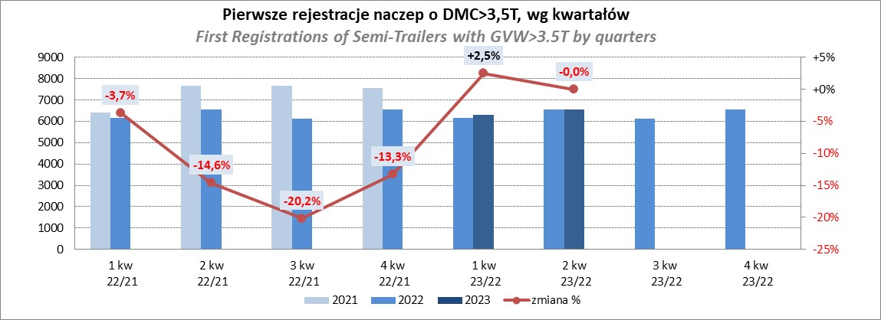
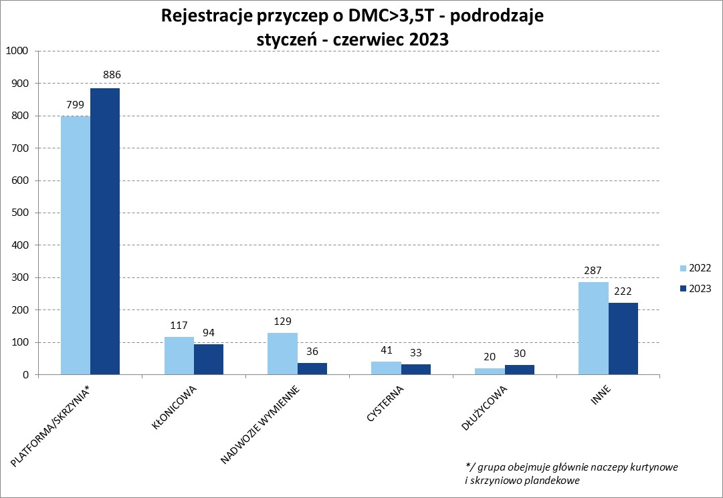
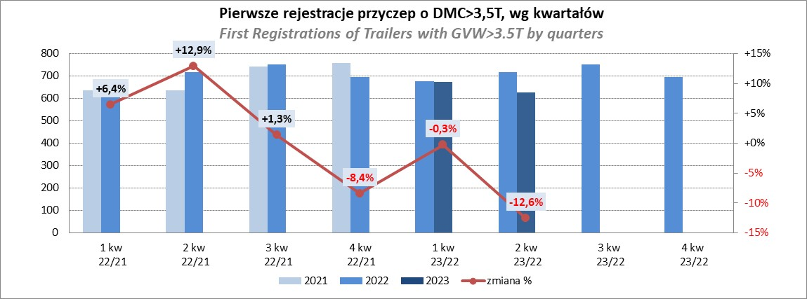
PZPM |  |  |  |  |  | 2023-07-10
Pierwsze rejestracje NOWYCH naczep* o DMC>3,5T, udział w rynku %
First Registrations of NEW Semi-Trailers with GVW>3.5T, Market Share %
 |  |  |  |  |  | Sztuki
Pozycja | Marka | Rok narastająco Styczeń - Czerwiec
 |  | YTD January - June
 |  | 2023 |  | 2022 |  | Zmiana % r/r
No. | Make
 |  | Ogółem | Udział % | Ogółem | Udział % | Change % y/y
 |  | Total | Mkt shr % | Total | Mkt shr %
1 | SCHMITZ CARGOBULL | 3798 | 29.5% | 2934 | 23.07% | 29.4%
2 | KRONE | 2622 | 20.4% | 2092 | 16.45% | 25.3%
3 | WIELTON | 1815 | 14.1% | 2053 | 16.15% | -11.6%
4 | KOEGEL | 806 | 6.3% | 1437 | 11.30% | -43.9%
5 | SCHWARZMUELLER | 384 | 3.0% | 628 | 4.94% | -38.9%
6 | BODEX | 321 | 2.5% | 309 | 2.43% | 3.9%
7 | MEGA | 233 | 1.8% | 93 | 0.73% | 150.5%
8 | KEMPF | 222 | 1.7% | 212 | 1.67% | 4.7%
9 | KAESSBOHRER | 214 | 1.7% | 435 | 3.42% | -50.8%
10 | FLIEGL | 209 | 1.6% | 146 | 1.15% | 43.2%
11 | INTER CARS - FEBER | 180 | 1.4% | 162 | 1.27% | 11.1%
12 | BERGER | 168 | 1.3% | 293 | 2.30% | -42.7%
13 | ZASŁAW | 136 | 1.1% | 217 | 1.71% | -37.3%
14 | BENALU | 135 | 1.0% | 97 | 0.76% | 39.2%
15 | CIMC | 120 | 0.9% | 96 | 0.75% | 25.0%
16 | LAMBERET | 114 | 0.9% | 107 | 0.84% | 6.5%
17 | STAS | 97 | 0.8% | 51 | 0.40% | 90.2%
18 | LAG | 88 | 0.7% | 57 | 0.45% | 54.4%
19 | CHEREAU | 73 | 0.6% | 145 | 1.14% | -49.7%
20 | KRAKER | 60 | 0.5% | 39 | 0.31% | 53.8%
 | Pozostałe / Others | 1074 | 8.3% | 1113 | 8.8% | -3.5%
 | OGÓŁEM / TOTAL | 12869 | 100% | 12716 | 100% | 1.2%
*/ bez rejestracji czasowych
Źródło: analizy PZPM na podstawie CEP
Source: PZPM analysis based on Central Register of Vehicles

Przyczepy lekkie
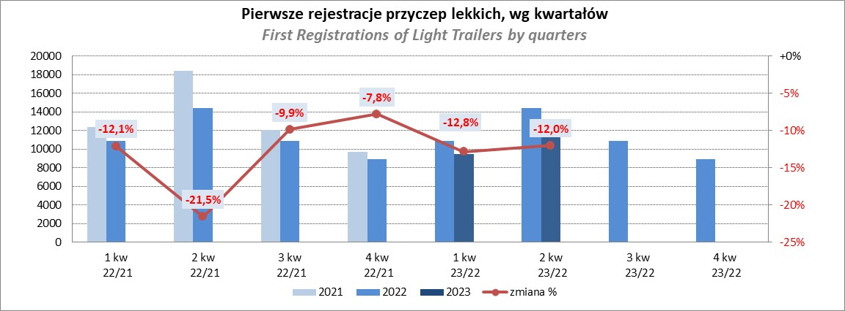
PZPM |  |  |  |  |  | 2023-07-10
Pierwsze rejestracje NOWYCH przyczep lekkich*, udział w rynku %
First Registrations of NEW Light Trailers*, Market Share %
 |  |  |  |  |  | Sztuki / Units
Pozycja | Marka | Rok narastająco Styczeń - Czerwiec
 |  | YTD January - June
 |  | 2023 |  | 2022 |  | Zmiana % r/r
No. | Make
 |  | Ogółem | Udział % | Ogółem | Udział % | Change % y/y
 |  | Total | Mkt shr % | Total | Mkt shr %
1 | NEPTUN-SORELPOL | 5992 | 26.99% | 7399 | 29.21% | -19.0%
2 | TEMARED | 5017 | 22.60% | 5760 | 22.74% | -12.9%
3 | NIEWIADÓW | 1845 | 8.31% | 1911 | 7.54% | -3.5%
4 | ZASŁAW | 1355 | 6.10% | 2173 | 8.58% | -37.6%
5 | RYDWAN | 875 | 3.94% | 783 | 3.09% | 11.7%
6 | FARO | 846 | 3.81% | 969 | 3.83% | -12.7%
7 | MARTZ | 748 | 3.37% | 956 | 3.77% | -21.8%
8 | WIDPOL | 482 | 2.17% | 418 | 1.65% | 15.3%
9 | WIOLA | 475 | 2.14% | 372 | 1.47% | 27.7%
10 | BRENDERUP-THULE TRAILERS | 422 | 1.90% | 471 | 1.86% | -10.4%
11 | FRACHT | 302 | 1.36% | 304 | 1.20% | -0.7%
12 | LORRIES | 301 | 1.36% | 204 | 0.81% | 47.5%
13 | GŁOWACZ | 264 | 1.19% | 242 | 0.96% | 9.1%
14 | MASTER-TECH | 258 | 1.16% | 183 | 0.72% | 41.0%
15 | SPAWLINE | 236 | 1.06% | 218 | 0.86% | 8.3%
16 | W.N.P. M.SUSKI | 230 | 1.04% | 214 | 0.84% | 7.5%
17 | STIM | 192 | 0.86% | 222 | 0.88% | -13.5%
18 | SIDECAR | 177 | 0.80% | 123 | 0.49% | 43.9%
19 | CARRO | 153 | 0.69% | 216 | 0.85% | -29.2%
20 | MIRO-CAR1 | 137 | 0.62% | 151 | 0.60% | -9.3%
 | Pozostałe / Others | 1894 | 8.5% | 2042 | 8.1% | -7.2%
 | OGÓŁEM / TOTAL | 22201 | 100% | 25331 | 100% | -12.4%
*/ bez rejestracji czasowych
Źródło: analizy PZPM na podstawie CEP
Source: PZPM analysis based on Central Register of Vehicles

Ranking_P-CR
PZPM |  |  |  |  |  | 2023-07-10
Pierwsze rejestracje NOWYCH przyczep ciężarowych rolniczych*, udział w rynku %
First Registrations of NEW Agricultural Trailers*, Market Share %
 |  |  |  |  |  | Sztuki / Units
Pozycja | Marka | Rok narastająco Styczeń - Czerwiec
 |  | YTD January - June
 |  | 2023 |  | 2022 |  | Zmiana % r/r
No. | Make
 |  | Ogółem | Udział % | Ogółem | Udział % | Change % y/y
 |  | Total | Mkt shr % | Total | Mkt shr %
1 | PRONAR | 1118 | 34.44% | 1705 | 38.61% | -34.4%
2 | METAL-FACH | 364 | 11.21% | 433 | 9.81% | -15.9%
3 | METALTECH | 273 | 8.41% | 341 | 7.72% | -19.9%
4 | WIELTON | 241 | 7.42% | 360 | 8.15% | -33.1%
5 | PPHU WODZIŃSKI | 190 | 5.85% | 169 | 3.83% | 12.4%
6 | ZASŁAW | 123 | 3.79% | 186 | 4.21% | -33.9%
7 | MARPOL | 122 | 3.76% | 146 | 3.31% | -16.4%
8 | MEPROZET | 94 | 2.90% | 146 | 3.31% | -35.6%
9 | BBC | 82 | 2.53% | 75 | 1.70% | 9.3%
10 | JOSKIN | 67 | 2.06% | 103 | 2.33% | -35.0%
11 | POMOT | 63 | 1.94% | 100 | 2.26% | -37.0%
12 | TECHMONT | 57 | 1.76% | 71 | 1.61% | -19.7%
13 | URSUS | 51 | 1.57% | 19 | 0.43% | 168.4%
14 | CYNKOMET | 46 | 1.42% | 131 | 2.97% | -64.9%
15 | FLIEGL | 42 | 1.29% | 60 | 1.36% | -30.0%
 | Pozostałe / Others | 313 | 9.6% | 371 | 8.4% | -15.6%
 | OGÓŁEM / TOTAL | 3246 | 100% | 4416 | 100% | -26.5%
*/ bez rejestracji czasowych
Źródło: analizy PZPM na podstawie CEP
Source: PZPM analysis based on Central Register of Vehicles
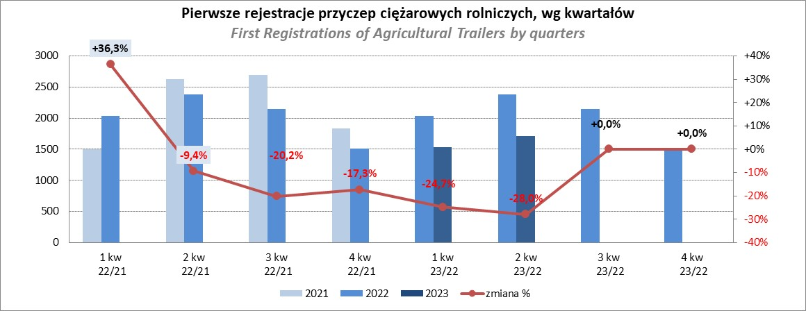

PZPM
Source: PZPM analysis based on Central Register of Vehicles

Ranking_CR
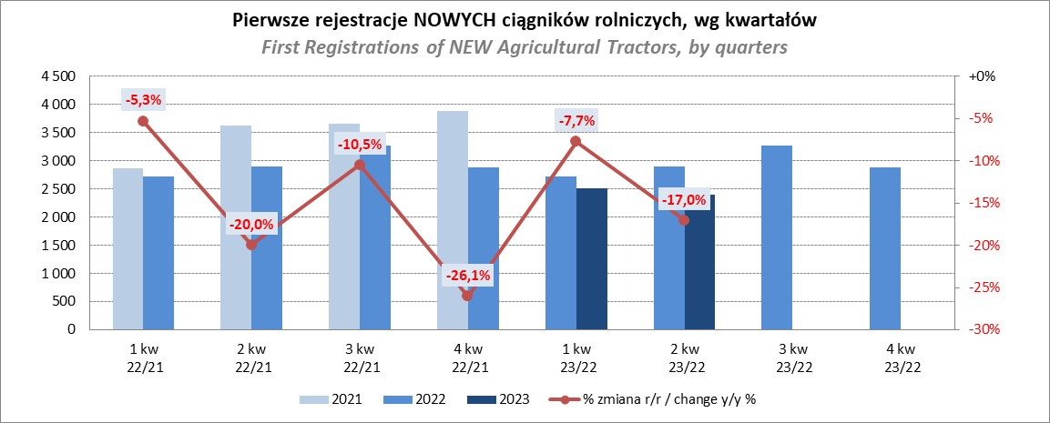
PZPM |  |  |  |  |  | 2023-07-10
Pierwsze rejestracje NOWYCH ciągników rolniczych*, udział w rynku %
First Registrations of NEW Agricultural Tractors*, Market Share %
 |  |  |  |  |  | Sztuki / Units
Pozycja | Marka | Rok narastająco Styczeń - Czerwiec
 |  | YTD January - June
 |  | 2023 |  | 2022 |  | Zmiana % r/r
No. | Make
 |  | Ogółem | Udział % | Ogółem | Udział % | Change % y/y
 |  | Total | Mkt shr % | Total | Mkt shr %
1 | JOHN DEERE | 856 | 17.42% | 763 | 13.58% | 12.2%
2 | NEW HOLLAND | 775 | 15.77% | 953 | 16.97% | -18.7%
3 | KUBOTA | 553 | 11.26% | 532 | 9.47% | 3.9%
4 | DEUTZ-FAHR | 432 | 8.79% | 488 | 8.69% | -11.5%
5 | CASE IH | 275 | 5.60% | 469 | 8.35% | -41.4%
6 | MASSEY FERGUSON | 251 | 5.11% | 368 | 6.55% | -31.8%
7 | VALTRA | 239 | 4.86% | 207 | 3.69% | 15.5%
8 | FARMTRAC | 222 | 4.52% | 273 | 4.86% | -18.7%
9 | CLAAS | 200 | 4.07% | 238 | 4.24% | -16.0%
10 | SOLIS | 185 | 3.77% | 158 | 2.81% | 17.1%
11 | ZETOR | 175 | 3.56% | 335 | 5.96% | -47.8%
12 | FENDT | 159 | 3.24% | 146 | 2.60% | 8.9%
13 | STEYR | 125 | 2.54% | 185 | 3.29% | -32.4%
14 | ARBOS | 90 | 1.83% | 62 | 1.10% | 45.2%
15 | LOVOL | 53 | 1.08% | 125 | 2.23% | -57.6%
 | Pozostałe / Others | 323 | 6.6% | 315 | 5.6% | 2.5%
 | OGÓŁEM / TOTAL | 4,913 | 100% | 5,617 | 100% | -12.5%
*Pojazdy zarejestrowane jako Ciągniki Rolnicze bez wyróżnionych jako potencjalne ATV / UTV
** Liczby zawierają rejestracje czasowe na koniec miesięcy
Źródło: analizy PZPM na podstawie CEP
*Vehicles registered as Agricultural Tractors without considered as ATV / UTV
Source: PZPM analysis based on Central Register of Vehicles

